I TRIMESTRE-01


18.1.1 PROVINCIA CONSTITUCIONAL DEL CALLAO: FICHA TÉCNICA DE REMISIÓN DE INFORMACIÓN DE ACTIVIDADES PARA EL OBSERVATORIO , enero a marzo - 2026 |  |  |  |  |  |  |  | MDPUNTA-ICR-ACT-001
INSTITUCION /ORGANO: INSTANCIA DISTRITAL DE CONCERTACIÓN - MUNICIPALIDAD DISTRITAL DE LA PUNTA
DENOMINACION DE LA ACTIVIDAD: Actividades de prevención dirigidas a diferentes grupos poblacionales (Actividades sociales como bingos, lonches, paseos y talleres)
LUGAR: AUDITORIO CIAM - LUGARES DE RECREO - MIRADOR DE LA PUNTA |  |  | FECHA : 31/03/2026 |  |  |  | PÁGINA: 1 de 1

DATOS DE LA ACTIVIDAD
UNIDAD ORGANICA A CARGO | Gerencia de Desarrollo Humano- ST IDC |  |  | FECHA INICIO |  | 2026-01-01 |  |  | FECHA DE CULMINACION |  | 2026-03-31
ESTADO DE LA ACTIVIDAD | CONCLUÍDA |  |  | EJE |  | Promoción de Políticas Públicas - Prevención
ANTECEDENTES | . Ordenanza N° 008-2019-MDLP-AL de instalación de la IDC (Instancia distrital de concertación) de prevención y erradicación de la violencia hacia la mujer e integrantes del grupo familiar - . Ley N°30364 para prevenir y erradicar la violencia contra las mujeres e integrantes del gurpo familiar.
OBJETIVO ESTRATEGICO | Reducir los factores de riesgo asociados a la violencia contra las mujeres y los integrantes del grupo familiar en el distrito de La Punta, promoviendo el trabajo articulado entre instituciones y acciones preventivas dirigidas a la población.
ACCION ESTRATEGICA | .Promover la articulación interinstitucional en el Distrito de la Punta para prevenir la violencia contra la mujer y el grupo familiar
DESCRIPCION (Incluye análisis) | Actividades sociales como bingo, lonches, paseos, capacitaciones dirigidos a los adultos mayores, charlas y talleres dirigidas a comerciantes . Mediante estas actividades se informa y sensibiliza a la población sobre los riesgos y manifestaciones de estas conductas, se promueve la identificación temprana de situaciones de vulnerabilidad, se difunde las rutas de ayuda y denuncia disponibles, fortalece valores de respeto y derechos humanos, y empodera a la comunidad para que actúe de manera preventiva y solidaria, contribuyendo así a reducir la incidencia de estos delitos y proteger a las personas más expuestas.
PARTICIPANTES | Adultos mayores, jóvenes y vecinos de ambos sexos.
CONCLUSIONES | .Estas actividades resultan fundamentales para generar conciencia social, ya que permiten visibilizar problemáticas como la trata de personas y la violencia, brindan herramientas prácticas para identificar y actuar frente a situaciones de riesgo, fortalecen la confianza en las instituciones y en las redes de apoyo, y contribuyen al empoderamiento individual y comunitario, favoreciendo la construcción de entornos más seguros, solidarios y comprometidos con la defensa de los derechos humanos.
ANEXOS ( Precisar y adjuntar: testimonio fotográfico, flyer, cronograma de actividades) | 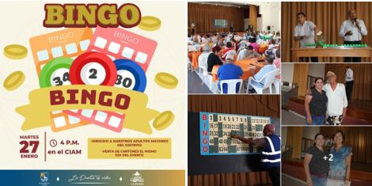 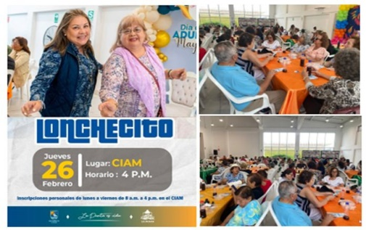 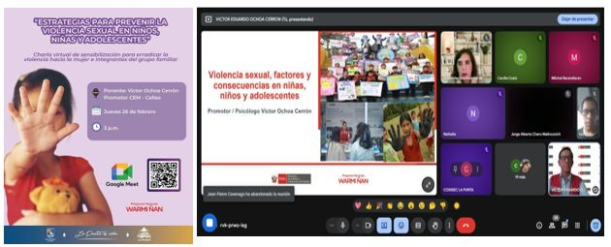

MEDICION DE LA ACTIVIDAD
DESCRIPCION |  | Los bingos y lonchecitos se llevaron a cabo en los meses de enero, febrero y marzo; las Charlas zoom se llevaron a cabo el 26 de febrero y 25 de m arzo; el paseo el día 13 de marzo, los talleres para adultos mayores se dieron durante enero, febrero y marzo, y los Talleres culturales de enero a febrero; actividades realizadas por la Gerencia de Desarrollo Humano y el CEM |  |  | Programado en POI |  |  |  |  | SI

x
 |  |  |  |  |  |  |  |  |  | NO

Fuente: Informes de actividades de IDC
Elaboración: Gerencia de Desarrollo Humano -Representante Alterna - IDC La Punta
Descargado: OBSERVATORIO DE LA VIOLENCIA A LA MUJER Y LOS INTEGRANTES DEL GRUPO FAMILIAR DE LA REGIÓN CALLAO

II TRIMESTRE-01
18.1.2 PROVINCIA CONSTITUCIONAL DEL CALLAO: FICHA TÉCNICA DE REMISIÓN DE INFORMACIÓN DE ACTIVIDADES PARA EL OBSERVATORIO , abril a junio - 2026 |  |  |  |  |  |  |  | MDPUNTA-ICR-ACT-002
INSTITUCION /ORGANO: INSTANCIA DISTRITAL DE CONCERTACIÓN - MUNICIPALIDAD DISTRITAL DE LA PUNTA
DENOMINACION DE LA ACTIVIDAD: Actividades de fortalecimiento de capacidades a gestores y operadores de servicios (Charlas de prevención y sensibilización)
LUGAR: Colegios, Auditorio Ciam,Cia. De Bomberos - Comisaría |  |  | FECHA : 30/06/2026 |  |  |  | PÁGINA: 1 de 1

DATOS DE LA ACTIVIDAD
UNIDAD ORGANICA A CARGO | Gerencia de Desarrollo Humano- ST IDC |  |  | FECHA INICIO |  | 2026-01-04 |  |  | FECHA DE CULMINACION |  | 2026-06-30
ESTADO DE LA ACTIVIDAD | Ejecutada |  |  | EJE |  | Promoción de Políticas Públicas - Prevención
ANTECEDENTES | . Ordenanza N° 008-2019-MDLP-AL de instalación de la IDC (Instancia distrital de concertación) de prevención y erradicación de la violencia hacia la mujer e integrantes del grupo familiar - . Ley N°30364 para prevenir y erradicar la violencia contra las mujeres e integrantes del gurpo familiar.
OBJETIVO ESTRATEGICO | Fortalecer las capacidades de los gestores y operadores de servicios del distrito de La Punta para mejorar la prevención, detección y atención de la violencia contra las mujeres y los integrantes del grupo familiar, mediante el trabajo articulado interinstitucional.
ACCION ESTRATEGICA | .Promover la articulación interinstitucional en el Distrito de la Punta para prevenir la violencia contra la mujer y el grupo familiar
DESCRIPCION (Incluye análisis) | Charlas que buscan lograr los siguientes objetivos específicos: Sensibilizar sobre la importancia de la prevención y el respeto a los derechos humanos, especialmente de mujeres, niñas, niños y adolescentes.; Brindar herramientas prácticas para detectar signos de violencia, bullying o consumo de drogas.; Promover la actuación responsable y coordinada con las instituciones competentes (centros de salud, comisarías, DEMUNA, etc.) ; Fomentar valores de igualdad, empatía y convivencia pacífica en los espacios donde estos actores tienen influencia (escuelas, comunidades, espacios públicos) ;Reducir l
PARTICIPANTES | Personal de Seguridad Ciudadana, serenazgo, bomberos , policías y personal de la Brigada del Buen Vecino, profesores y directores de las institucions educativas
CONCLUSIONES | Las actividades de sensibilización y capacitación permitieron fortalecer la conciencia y las capacidades de los participantes frente a problemáticas sociales como la violencia, el bullying y el consumo de drogas. A través de estas charlas, se promovió una actitud más empática, responsable y comprometida con la prevención, logrando que actores clave de la comunidad —como el personal de serenazgo, bomberos y docentes— se conviertan en agentes activos de cambio y protección, capaces de identificar, orientar y derivar adecuadamente los casos de riesgo, contribuyendo así a la construcción de entornos más seguros y saludables
ANEXOS ( Precisar y adjuntar: testimonio fotográfico, flyer, cronograma de actividades)

MEDICION DE LA ACTIVIDAD
DESCRIPCION |  | Con la participación de la Fiscalía de Familia, CEM, Centro de Salud, Subprefectura, Fiscalía de Violencia y Demuna. Operativo de trabajo infantil en el mercado de abastos con la Fiscalía de Familia y Subprefectura. Se llegó a un aproximado de 160 gestores |  |  | Programado en POI |  |  |  |  | SI

x
 |  |  |  |  |  |  |  |  |  | NO

Fuente: Informes de actividades de IDC
Elaboración: Gerencia de Desarrollo Humano -Representante Alterna - IDC La Punta
Descargado: OBSERVATORIO DE LA VIOLENCIA A LA MUJER Y LOS INTEGRANTES DEL GRUPO FAMILIAR DE LA REGIÓN CALLAO

